Sheet1
班校友信息统计表
姓名 | 性别 | 专业 | 班级 | 学历 | 入学时间 | 手机号码 | Email | 工作单位 | 工作地址 | 工作职务 | 是否需要校友卡 | 校友文化衫型号 | 校友文化衫颜色 | 是否返校 | 备注

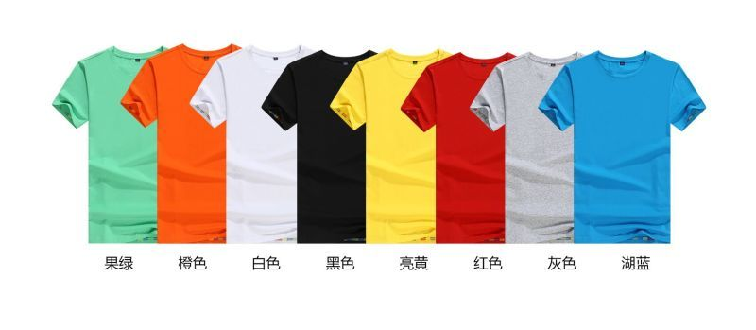

 |  |  |  |  |  |  |  |  |  | 厂家建议：
 |  |  |  |  |  |  |  |  |  | 尺码 | 男款 | 女款
 |  |  |  |  |  |  |  |  |  | S | 160 | 160
 |  |  |  |  |  |  |  |  |  | M | 165 | 165
 |  |  |  |  |  |  |  |  |  | L | 170 | 170
 |  |  |  |  |  |  |  |  |  | XL | 175 | 175
 |  |  |  |  |  |  |  |  |  | XXL | 180
 |  |  |  |  |  |  |  |  |  | XXXL | 185

 |  |  |  |  |  |  |  |  |  | 个人感觉号码偏小，女士中等身材160l或xl，男士175中等身材建议xl或xxl

